상품제안서
칼라팝콘 그립톡 휴대폰거치대 스마트톡 | 상품코드: F22072

 |  |  |  |  |  |  | 02-412-0044 | www.easy1.co.kr
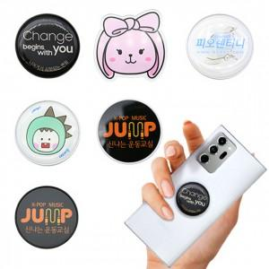

【상세/제작정보】

【인쇄/포장옵션】 | 에폭시 / OPP(비닐)

【공급단가】 | 수량 | 300~ | 500~ | 1,000~ | 3,000~ | 5,000~
*VAT별도 | 단가 | 1,260원 | 1,210원 | 1,170원 | 1,120원 | 1,080원

【상품 URL】 | https://easy1.co.kr:443/src/goods_detail.php?gdno=22072

